Titolo
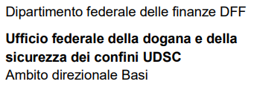

Disposti di natura non doganale
Authorised Economic Operator AEO Questionario per l’autovalutazione

Nome dell'impresa

Luogo

